거래처 등록수정 신청
화면명 |  | 경조사 신청서(인사 시스템) | 화면영문명 | insertCngcReq
화면URL |  | http://ehr2.smiledev.net/ehr/welfare/event/insertCngcReq.sg
진입경로 |  | 전자결재 > 결재문서작성 > 총무 > 경조사 신청서
화면설명 |  | 경조사 신청서를 신청 할 수 있는 화면

3
1
5
7
9
10
11
12
13
14
15
2
4
6
8
16
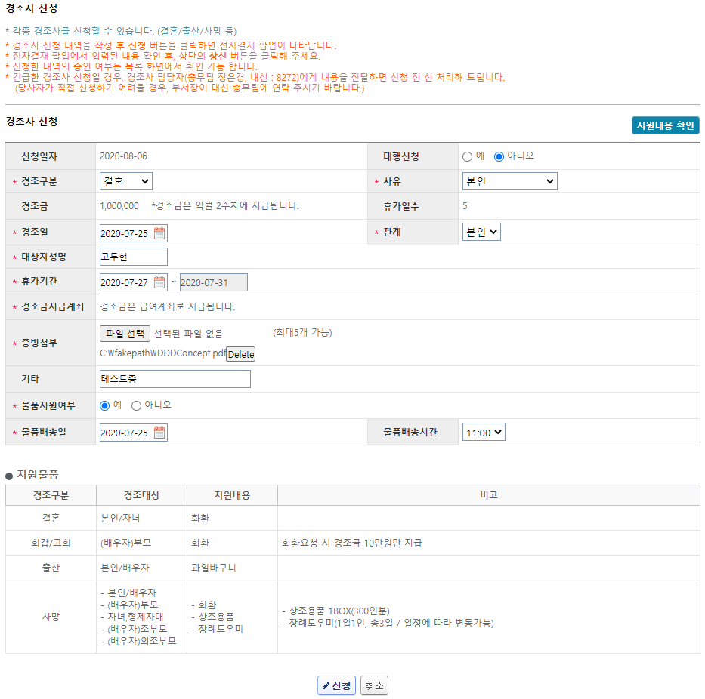
17
18
주요 기능정의
 | 기능명 | 기능설명 |  |  | 함수명
1 | 신청일자 | 경조사 신청일자
2 | 대행신청 | 경조신청 대행 여부 (팀원을 대신 작성하는 경우) |  |  | changeTyccProxyYn
3 | 경조구분 | 경조구분에 따른 경조금, 사유, 휴가일수, 관계, 물품지원여부 변경 |  |  | setReasonCombo
4 | 사유 | 경조구분에 따른 사유 대상자 선택 |  |  | getCngcBaseInfo
5 | 경조금 | 경조구분에 따른 경조금
6 | 휴가일수 | 경조구분에 따른 휴가일 수 (자동설정)
7 | 경조일 | 경조 당일
8 | 관계 | 경조 대상자와의 관계
9 | 대상자성명 | 경조 대상자
10 | 휴가기간 | 휴가기간 설정
11 | 경조금지급계좌 | 경조금은 급여계좌로 지급된다는 안내 문구
12 | 증빙첨부 | 경조사 구분에 따른 증빙서류 첨부(ex: 결혼 - 청첩장)
13 | 기타 | 필요 시 기타 내용 입력
14 | 물품지원여부 | "예"를 선택 시 아래 물품배송일, 물품배송시간 항목 활성화 |  |  | setWrthAmt
15 | 물품배송일 | 경조 관련 물품 배송일 지정
16 | 물품배송시간 | 경조 관련 물품 배송시간 지정
17 | 신청 | 기입한 내용으로 전자결재 상신 진행 |  |  | goSave
18 | 취소 | 상신 취소 |  |  | goCancle
주요 메소드 정의
호출Controller |  | 메소드명 | 메소드 설명

추가사항(기타 사항을 자유롭게 기재)

팝업-거래처 등록수정 상신
화면명 |  | 경조사 신청서 | 화면영문명 | ReqCondolences
화면URL |  | http://ekp.smiledev.net/eNovator/GSWF/WebPage/ApprovalForms/ApprovalFormCtrl.aspx?formID=19&FormFileName=/Storage/GSWF/eNovForms/ko/ReqCondolences_001.htm&UURL=Legacy&ERP_KEY=3772475&LEGACY_CODE=ReqCondolences&USER_ID=doohko&COM_CD=SGH&DP_OPTION=DEF&HR_STATUS=N&CON_ID=170477
진입경로 |  | 전자결재 > 결재문서작성 > 총무 > 경조사 신청서 >"신청" 클릭
화면설명 |  | 경조사 신청서를 상신 할 수 있는 화면

기간계 연동 사용하지 않음
1
2
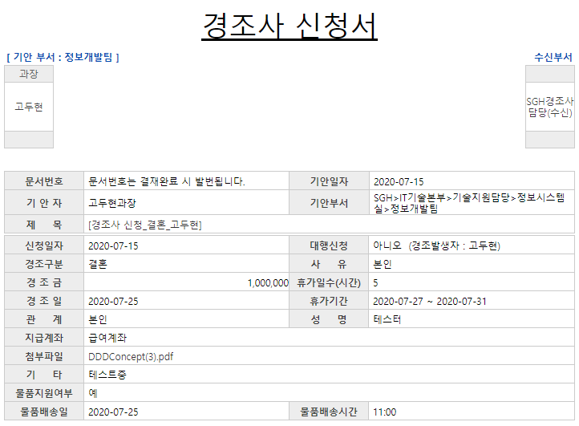
주요 기능정의
 | 기능명 | 기능설명 |  |  | 함수명
1 | 전자결재 기본 정보 | 기본 기안 정보 |  |  | DefaultFormXml | ApprovalFormCtrl.aspx.cs
2 | 인사 API 반환 정보 | 인사 시스템의 경고사 신청 관련 정보 |  |  | fngetCngcReqInfo
주요 메소드 정의
호출Controller |  | 메소드명 | 메소드 설명
2 | ehr2/ehr/api/getCngcReqInfo | getCngcReqInfo | ehr의 ERP API를 통한 경조사 신청 데이터 요청/응답
추가사항(기타 사항을 자유롭게 기재)
1. 신청서 내 특별한 기능 없이 API 호출 정보 맵핑

